Hoja1
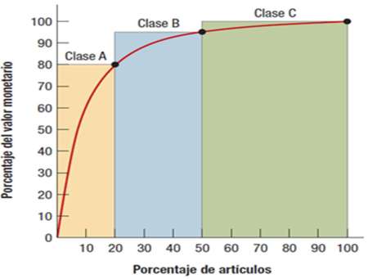
Numero | Descripcion | Cantidad consumo | Valor unitario
1 | Chapata milanesa | 12 | $24.00
2 | Coca-Cola 600mL | 14 | $15.00
3 | Chicles bubaloo | 9 | $2.00
4 | Rebanada de pizza | 8 | $10.00
5 | Agua fresa 1L | 7 | $20.00
6 | Agua jamaica 1L | 4 | $6.50
7 | Dona chocolate | 12 | $8.00
8 | Papas | 4 | $17.00
9 | Pepsi 600mL | 6 | $15.00
10 | Tlacoyos | 16 | $7.00

Numero | Descripcion | Cantidad | Valor | Valor consumo | % del total | % acumulado de valor de consumo | % acumulado elemento | Clase
1 | Chapata milanesa | 12 | $24.00 | $288.00 | 25.53% | 25.53% | 10% | A
2 | Coca-Cola 600mL | 14 | $15.00 | $210.00 | 18.62% | 44.15% | 20% | A
5 | Agua fresa 1L | 7 | $20.00 | $140.00 | 12.41% | 56.56% | 30% | B
10 | Tlacoyos | 16 | $7.00 | $112.00 | 9.93% | 66.49% | 40% | B
7 | Dona chocolate | 12 | $8.00 | $96.00 | 8.51% | 75.00% | 50% | B
9 | Pepsi 600mL | 6 | $15.00 | $90.00 | 7.98% | 82.98% | 60% | C
4 | Rebanada de pizza | 8 | $10.00 | $80.00 | 7.09% | 90.07% | 70% | C
8 | Papas | 4 | $17.00 | $68.00 | 6.03% | 96.10% | 80% | C
6 | Agua jamaica 1L | 4 | $6.50 | $26.00 | 2.30% | 98.40% | 90% | C
3 | Chicles bubaloo | 9 | $2.00 | $18.00 | 1.60% | 100.00% | 100% | C
 |  |  | Total | $1,128.00

